软件安装
１、下载软件
appserv-win32-8.6.0
https://zh.osdn.net/projects/sfnet_appserv/downloads/AppServ%20Open%20Project/8.6.0/appserv-win32-8.6.0.exe/

Composer-Setup.exe
https://getcomposer.org/download/

Git-2.22.0-64-bit.exe
https://fossies.org/windows/misc/Git-2.22.0-64-bit.exe/

TortoiseGit-2.8.0.0-64bit.msi
https://download.tortoisegit.org/tgit/2.8.0.0/

VSCodeUserSetup-x64-1.35.1.exe
https://filehippo.com/zh/download_visual-studio-code/

a5m2_2.14.1_x64.zip
https://www.vector.co.jp/soft/dl/winnt/business/se422726.html

２、按顺序安装上面的软件，基本上默认就行
appserv-win32-8.6.0安装完之后，在c盘会生成这样一个文件夹
C:\AppServ
打开下面的文件，把框起来的php5改成php7
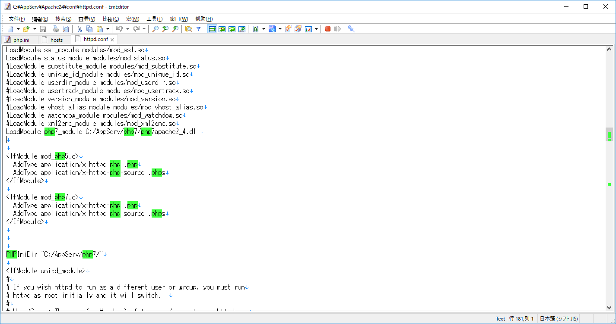

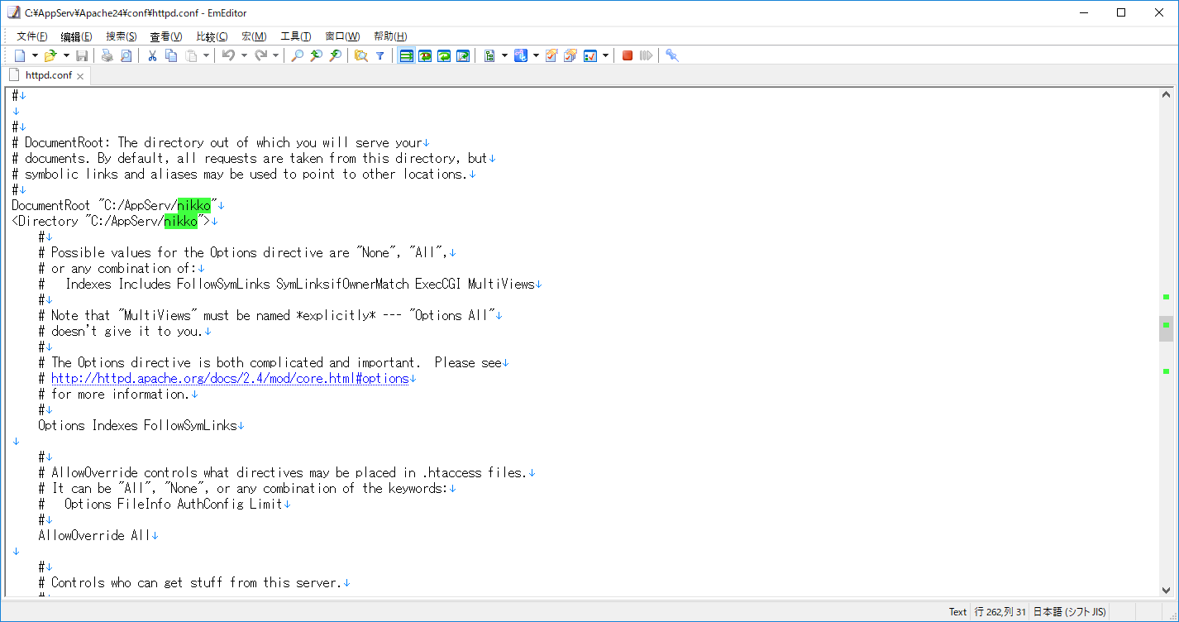

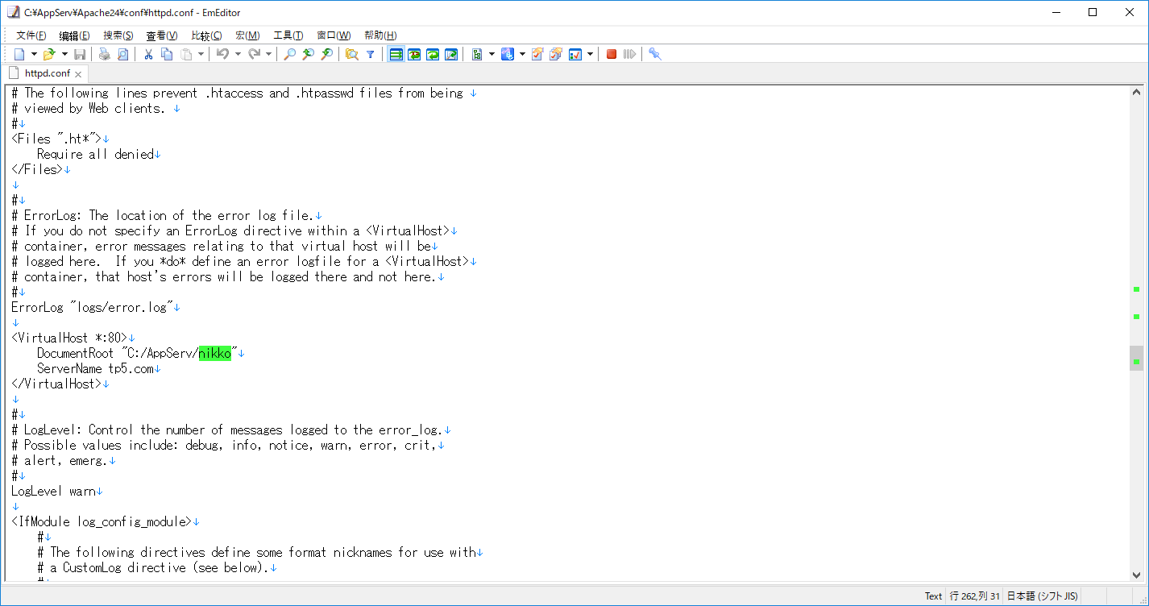

把上面这两个地方的www改成nikko

把下面这个地方前面的分号去掉
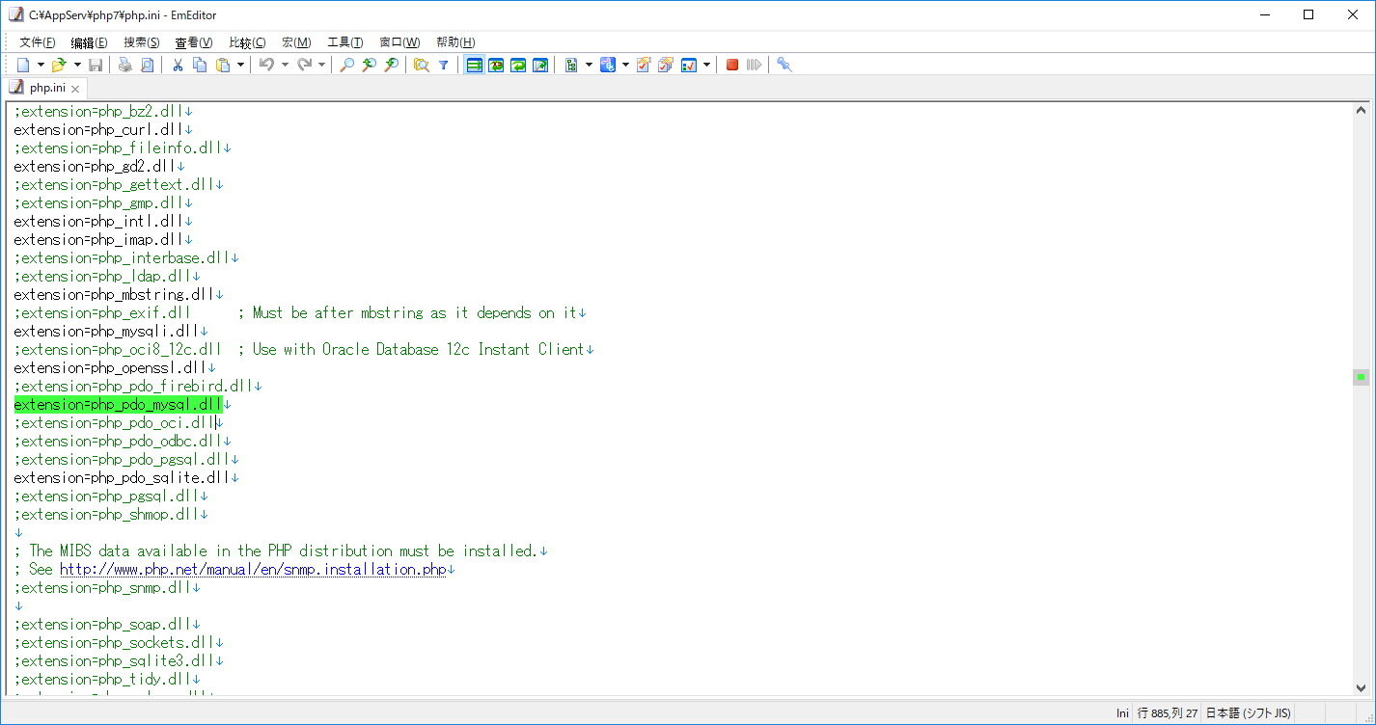

重启下Apache

控制面板里面
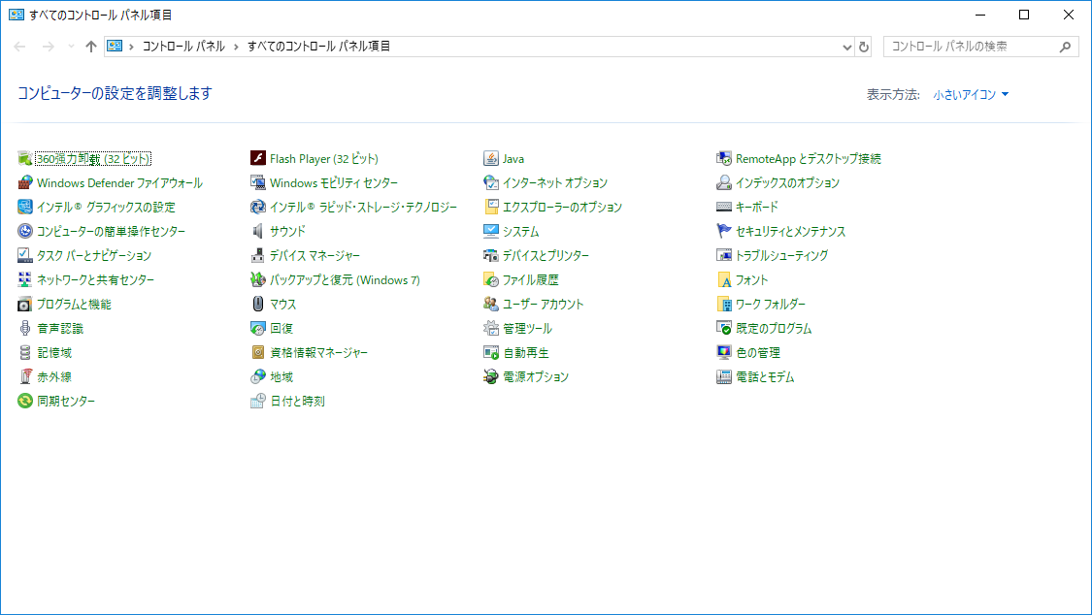

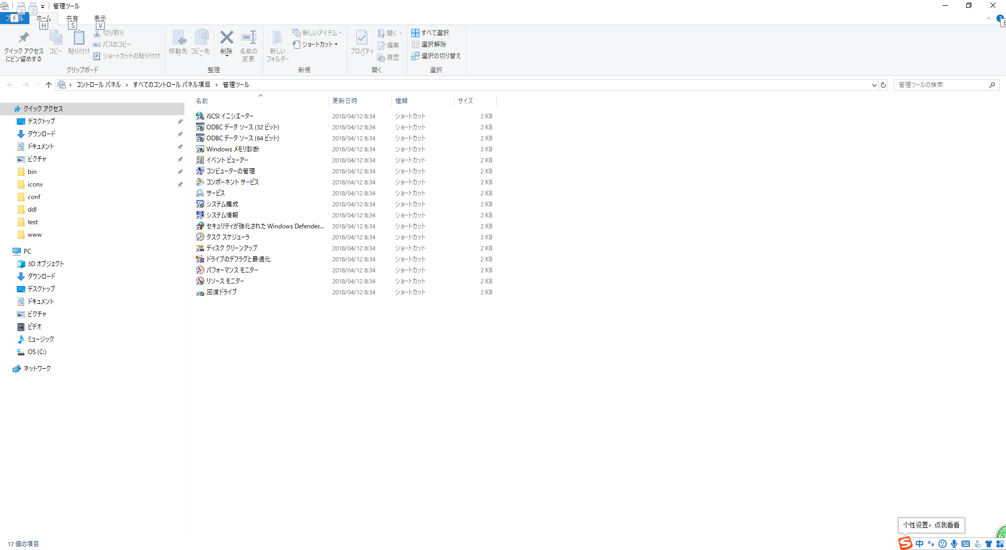

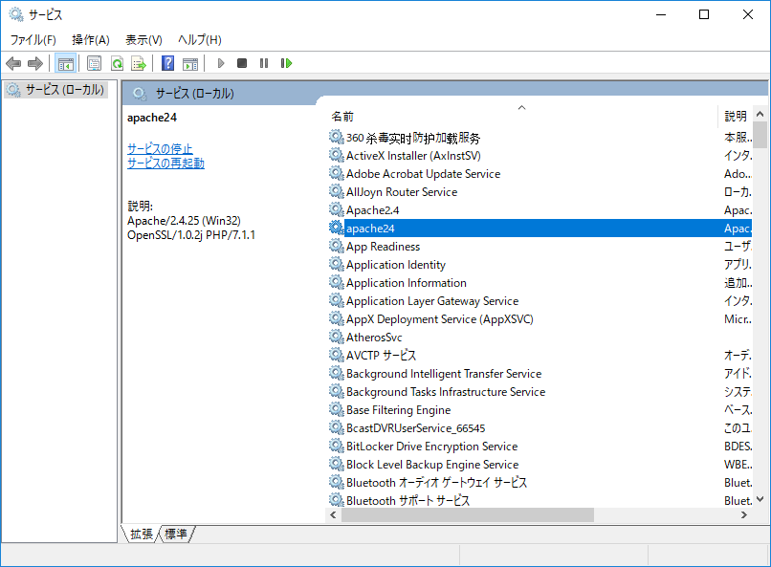

找到Apache，右键重启

在C:\AppServ下面右键

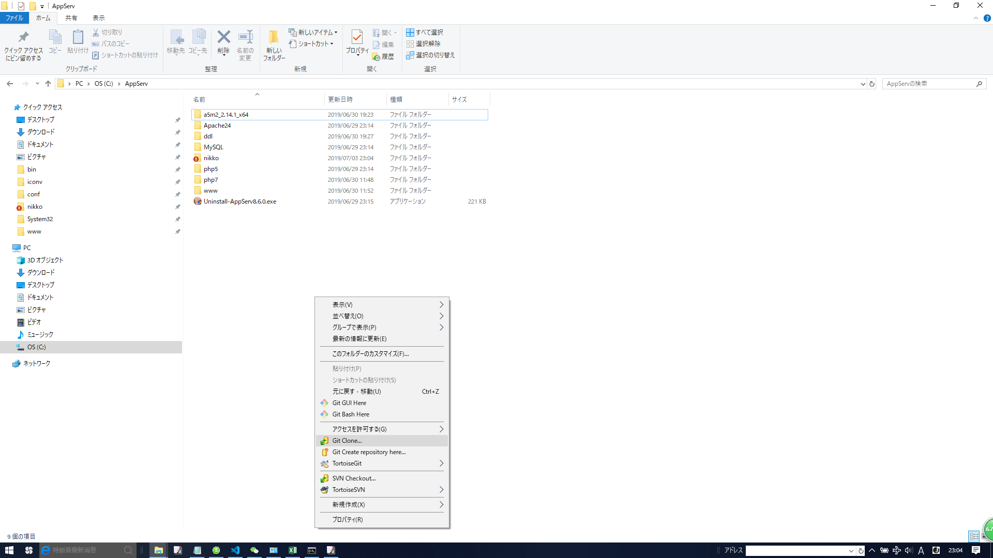

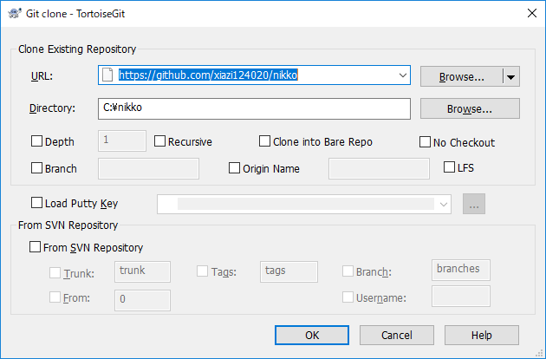

URL
https://github.com/xiazi124020/nikko

点击OK
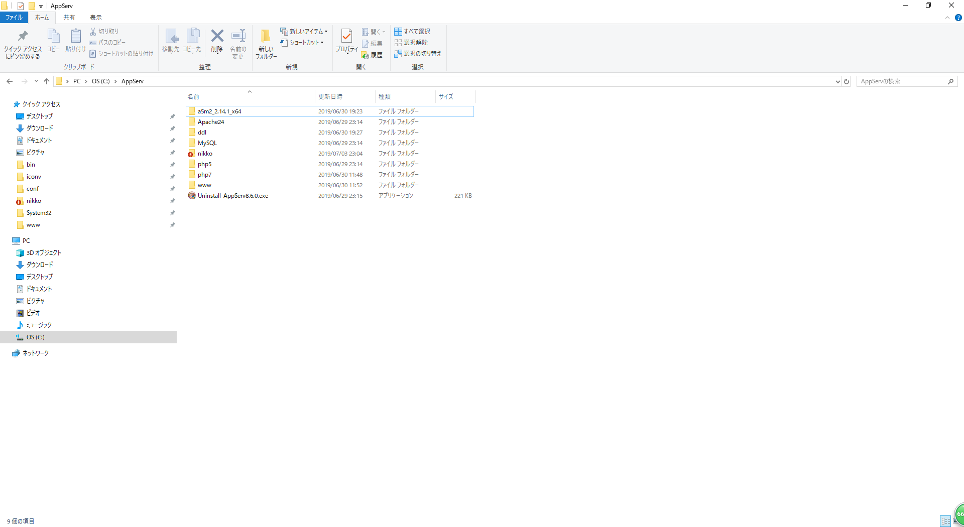

不执行看看能不能跑起来
打开命令窗口
按顺序执行
C:\Users\77074>cd c:

C:\Users\77074>cd c:\

c:\>cd C:\AppServ\nikko

C:\AppServ\nikko>composer create-project laravel/laravel --prefer-dist

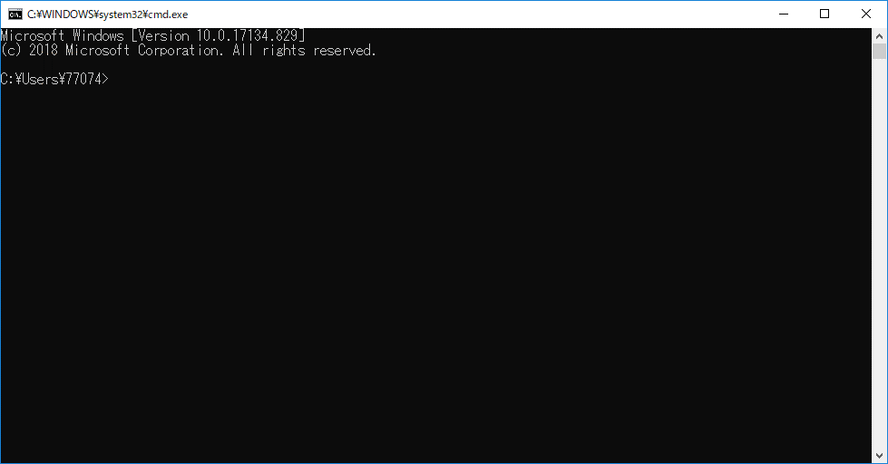

然后打开浏览器，输入
http://localhost/laravel/public/

如果正常显示了，就说明环境ok了

git基本操作

1，比如你新建一个test文件
然后返回C:\AppServ目录

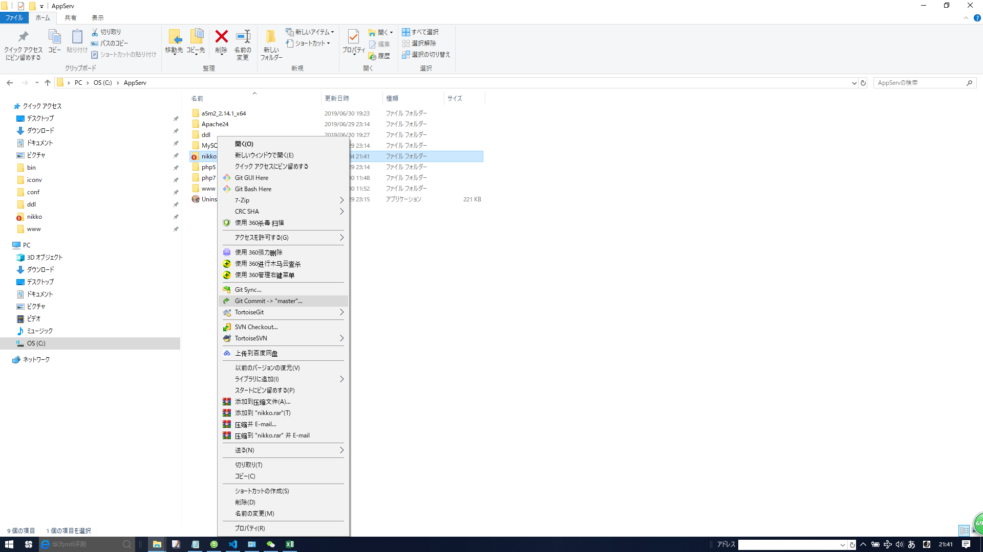

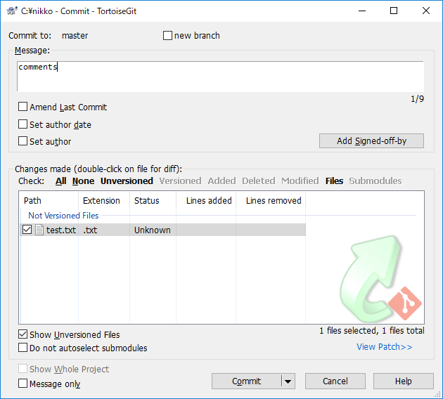

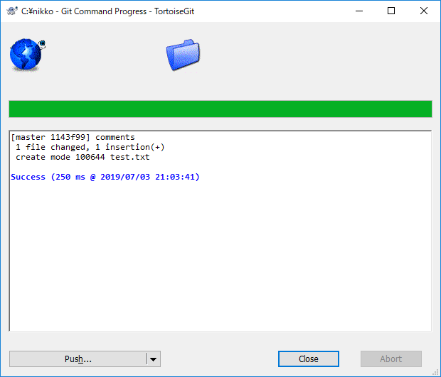

这个只是提交到本地库
往服务器提交需要push
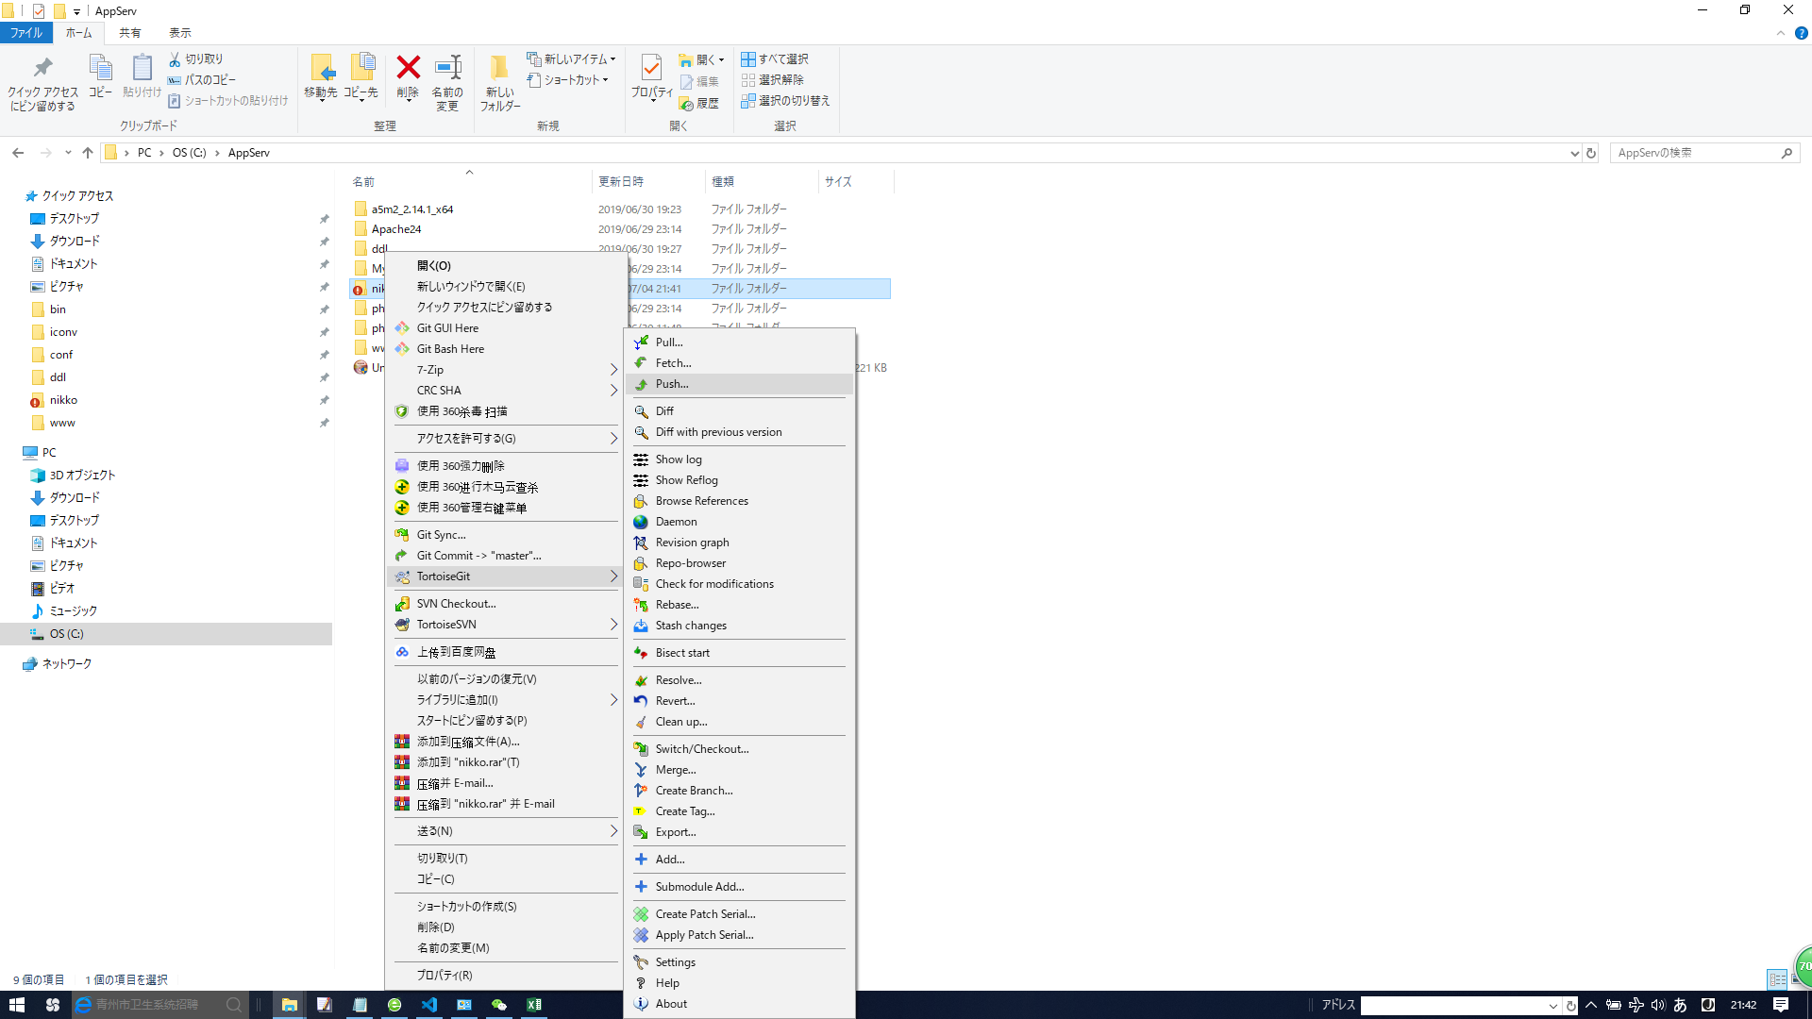

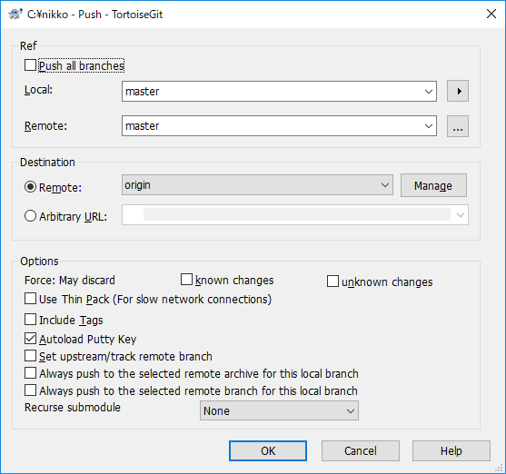

 | 这里会让你输入git账户

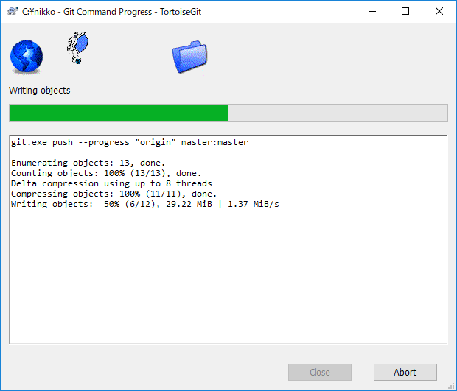

一般是先commit，然后pull(从服务器上下东西)，然后push

建库建表
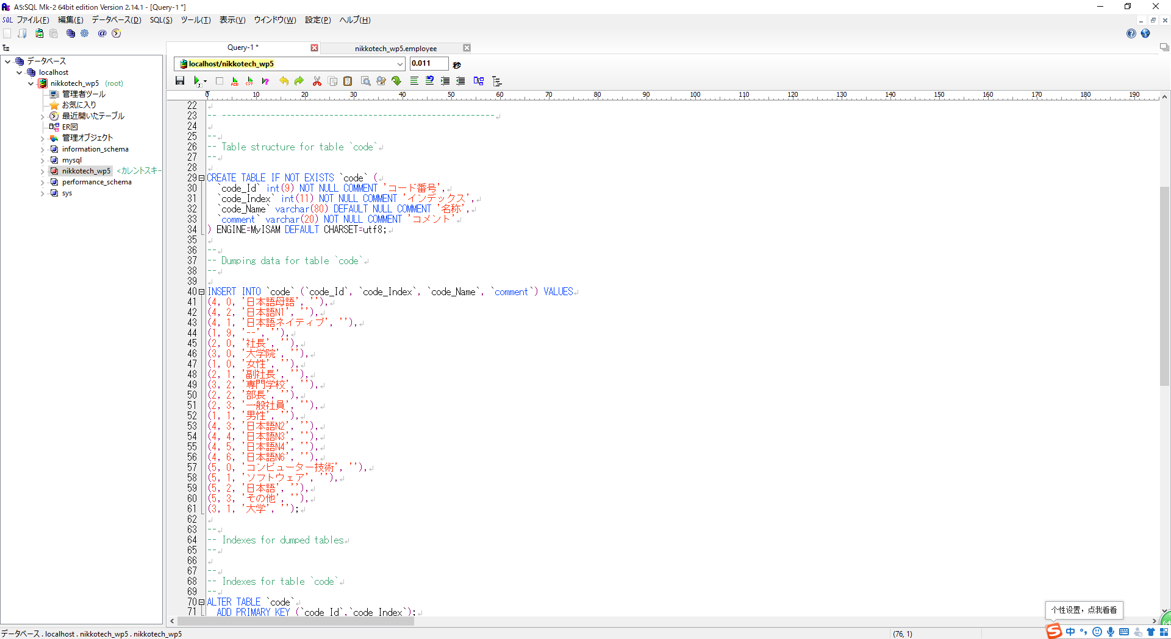
创建数据库

C:\Users\77074>mysql -u root -p
Enter password: ********
Welcome to the MySQL monitor. Commands end with ; or \g.
Your MySQL connection id is 8
Server version: 5.7.17-log MySQL Community Server (GPL)

Copyright (c) 2000, 2016, Oracle and/or its affiliates. All rights reserved.

Oracle is a registered trademark of Oracle Corporation and/or its
affiliates. Other names may be trademarks of their respective
owners.

Type 'help;' or '\h' for help. Type '\c' to clear the current input statement.

mysql> create database nikkotech_wp5

配置数据库，密码自己换一下

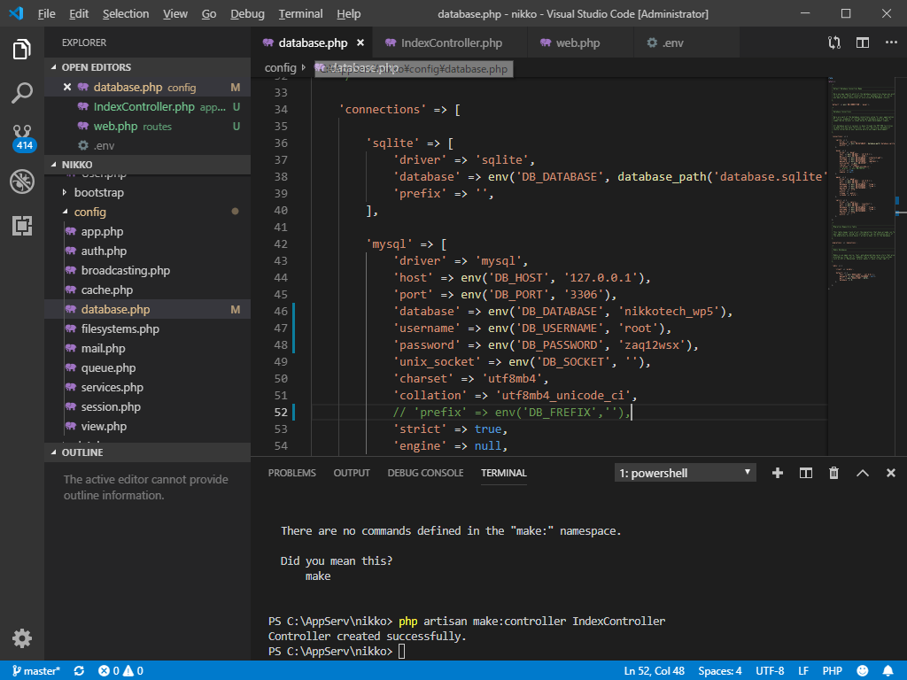

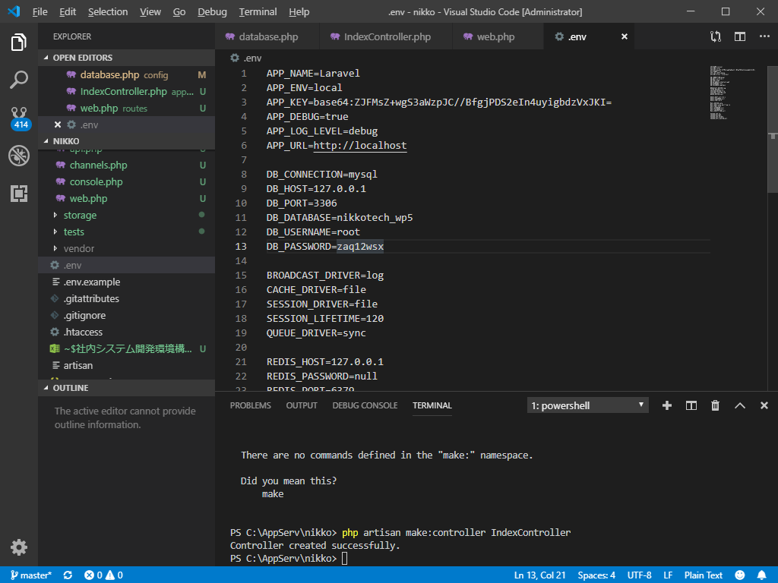

打开之前安装环境的时候下载的A5



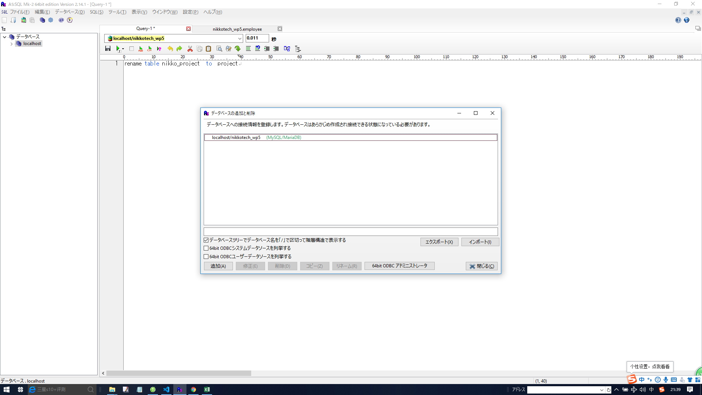

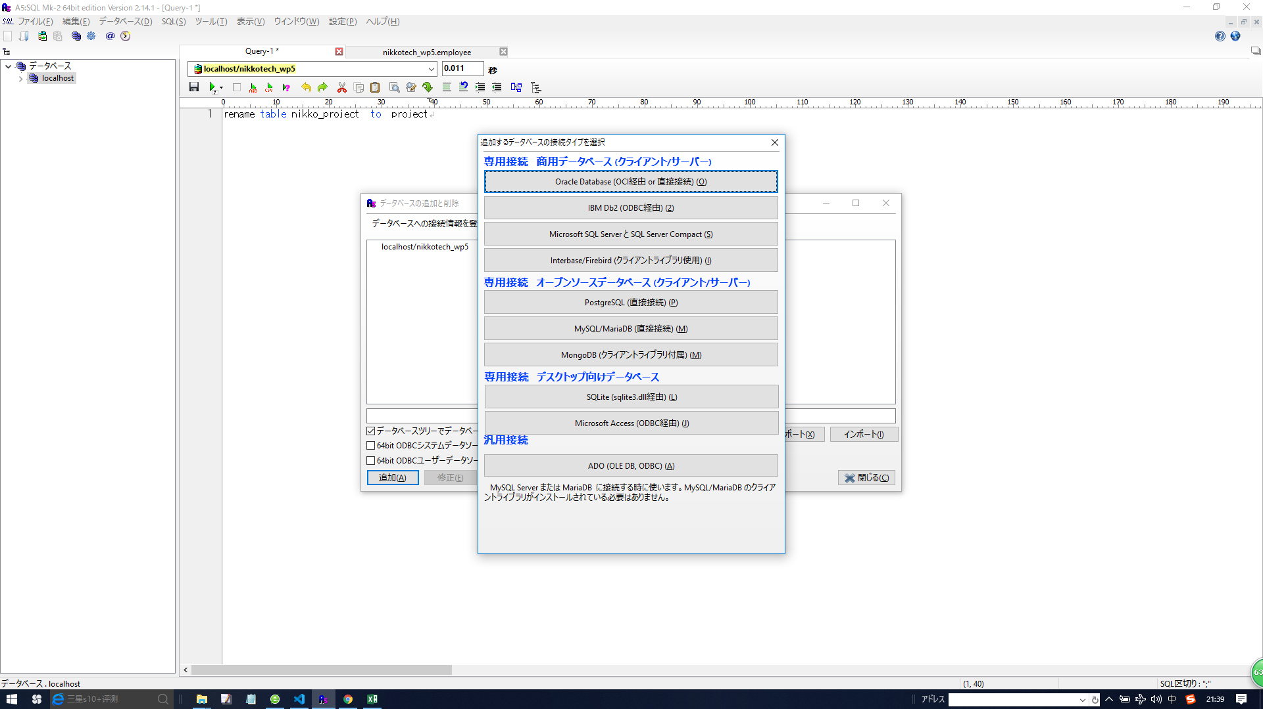

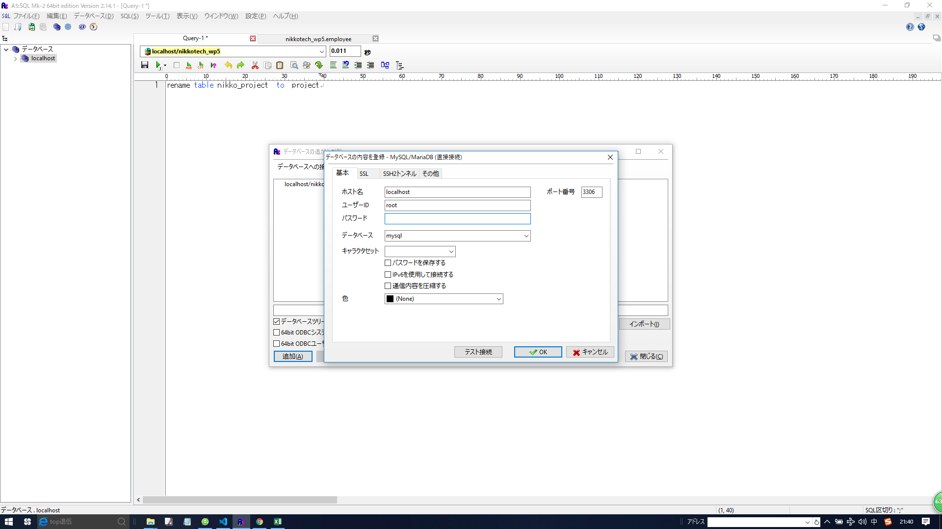

输入用户名，密码，db：nikkotech_wp5
db是上面创建时候的

点击测试连接
成功的话就ok了

把nikko\ddl下面的建表语句拷贝到A5，全选择，然后按Ctrl+回车，就完成建表了

vscode debug
1，php版本确定

C:\Users\77074>php -v
PHP 7.1.1 (cli) (built: Jan 18 2017 18:51:14) ( ZTS MSVC14 (Visual C++ 2015) x86 )
Copyright (c) 1997-2017 The PHP Group
Zend Engine v3.1.0, Copyright (c) 1998-2017 Zend Technologies

2， XDEBUG下载，注意php版本

https://xdebug.org/download.php

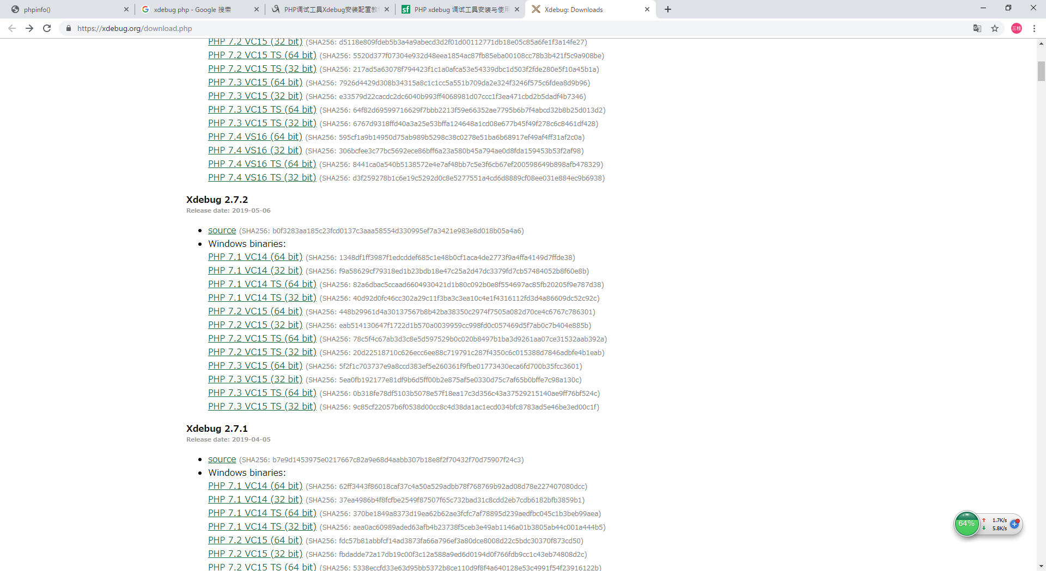

3，将此dll放入PHP的ext文件夹中，
php_xdebug-2.7.2-7.1-vc14.dll

4，修改PHP.ini文件，在其最后加入三句话：

[xdebug]

zend_extension = C:\AppServ\php7\ext\php_xdebug-2.7.2-7.1-vc14.dll

xdebug.remote_enable = 1

xdebug.remote_autostart = 1

5，VSCode中安装php debug调试插件。

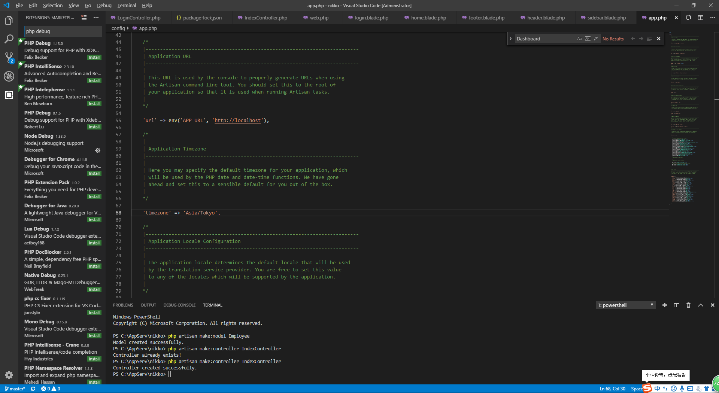

启动，调试，打个断点

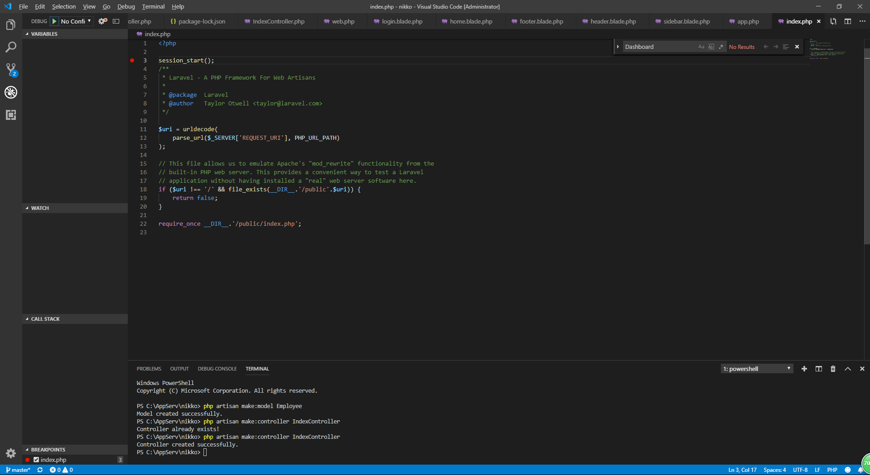

点击绿三角符

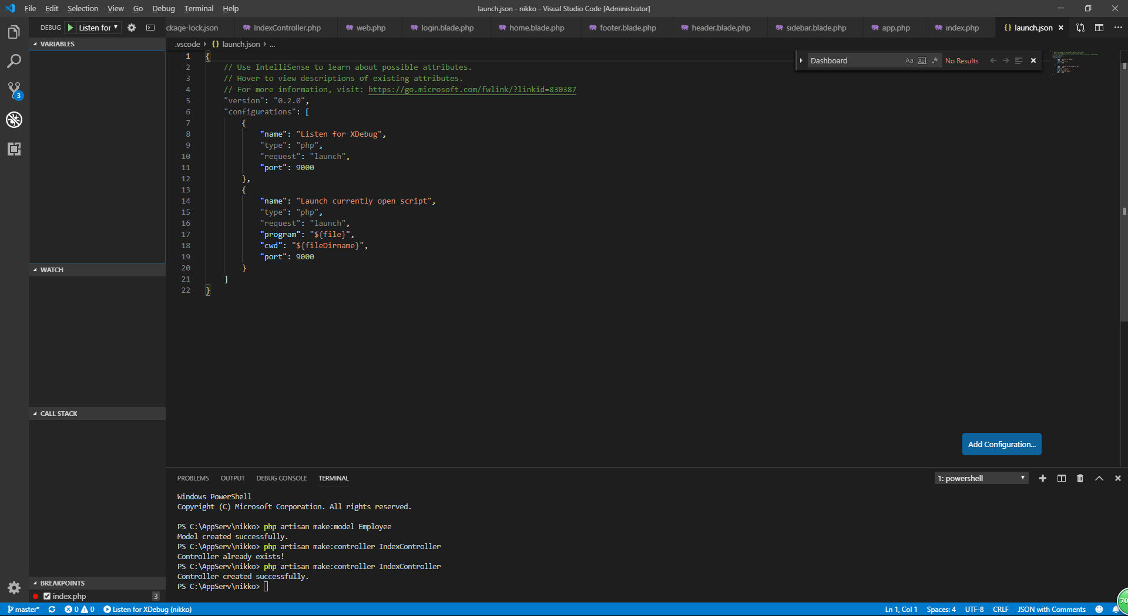

断点

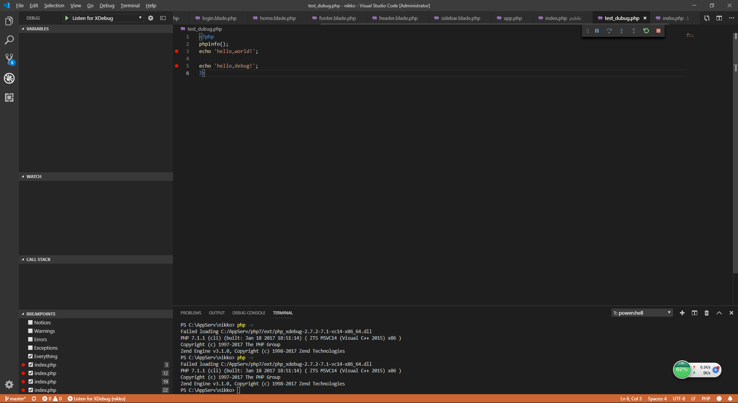

访问 | http://localhost/test_dubug.php | 会发现进入断点了

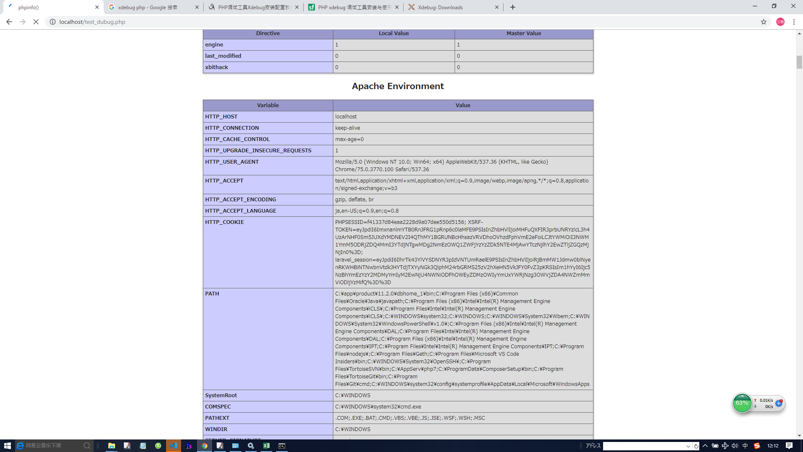

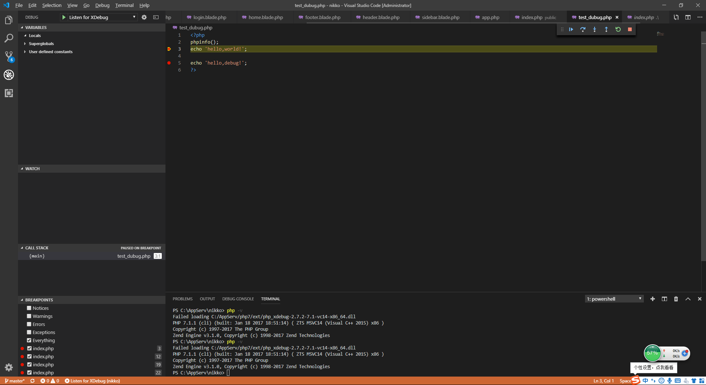

如果进不来，那就是版本没对上

新建一个php文件，加入以下内容
<?php

phpinfo();
?>

在浏览器访问这个php文件，Ctrl+a全选

粘贴到下面的网址

https://xdebug.org/wizard.php

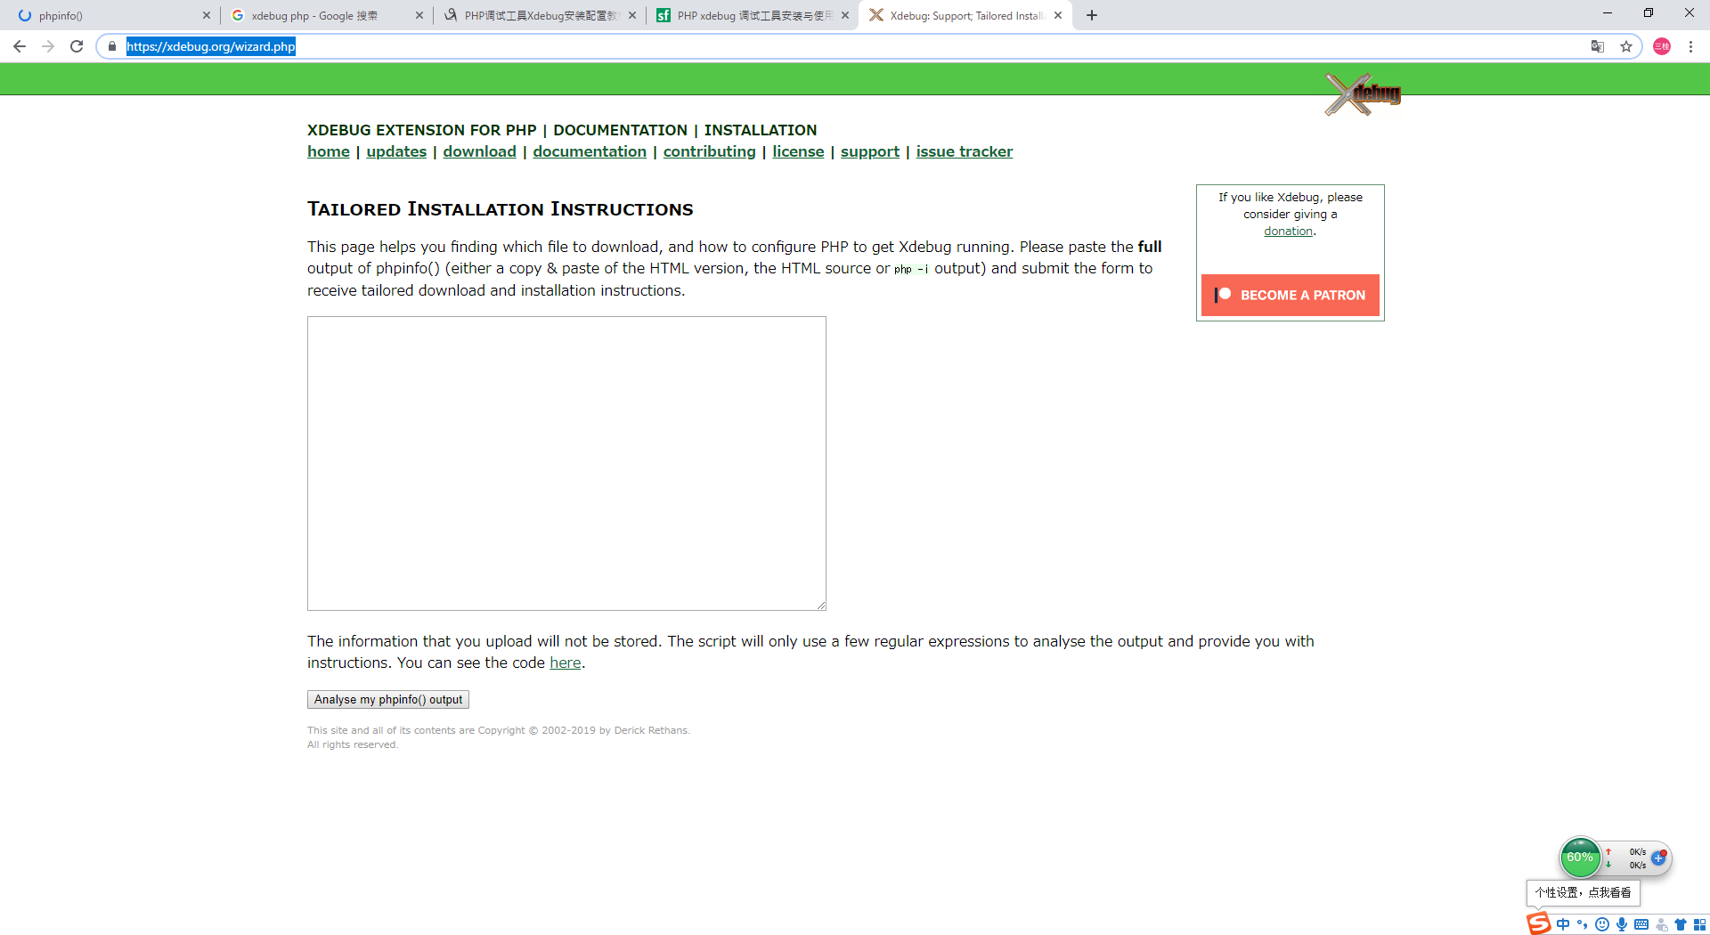

然后会告诉你下什么版本

